Page1
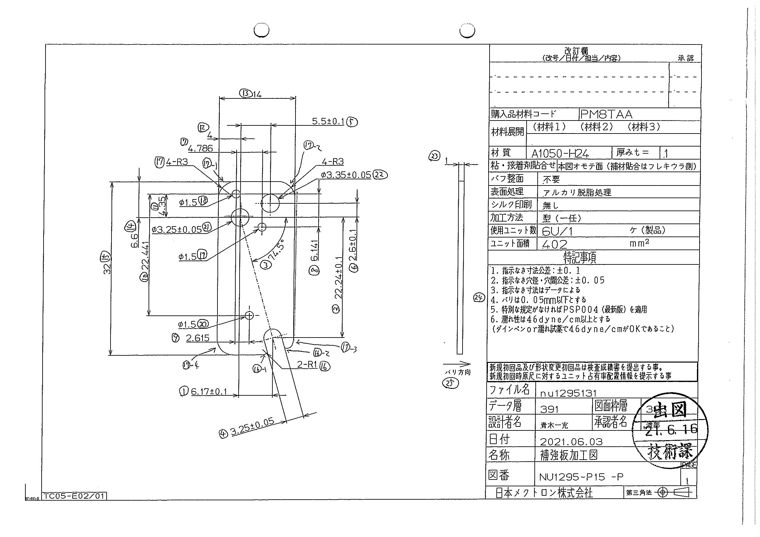
 |  |  |  |  |  |  |  |  |  |  |  | 工程能力調査表 |  |  |  |  |  |  |  |  |  |  |  |  |  |  |  |  |  |  | 1 |  | 項中 |  | 4 | 項

図番 | NU1295-P15 |  |  |  |  |  |  |  |  | 品名 |  | 補強板 |  |  |  |  |  |  |  | 工程能力調査 |  |  |  | 測定日 |  | 2021-07-07 |  |  |  | 備考

項 目 | 21 |  |  |  | 22 |  |  |  | 4 |  |  |  |  | 20 |  |  |  | 19 |  |  |  | 18 |  |  |  | 1 |  |  |  | 2 |  |  |  |  |  |  | 21 | 22 | 4 | 20 | 19 | 18 | 1 | 2 | 3 | 5 | 6 | 7 | 8 | 10 | 11 | 9 | 12 | 13 | 15 | 14 | 16 | 16 | 17 | 17 | 17 | 17
規 格 |  | 3.250 |  | 0.050 |  | 3.350 |  | 0.050 |  |  | 3.250 |  | 0.050 |  | 1.500 |  | 0.050 |  | 1.500 |  | 0.100 |  | 1.500 |  | 0.050 |  | 22.240 |  | 0.100 |  | 22.240 |  |  | 0.100 |  |  | 1 | 2 | 3 | 4 | 5 | 6 | 7 | 8 | 9 | 10 | 11 | 12 | 13 | 14 | 15 | 16 | 17 | 18 | 19 | 20 | 21 | 22 | 23 | 24 | 25 | 26 | 27 | 28 | 29 | 30 | 31 | 32 | 33
 |  |  |  | -0.050 |  |  |  | -0.050 |  |  |  |  | -0.050 |  |  |  | -0.050 |  |  |  | -0.050 |  |  |  | -0.050 |  |  |  | -0.100 |  |  |  |  | -0.100 |  |  | 3.25 | 3.35 | 3.25 | 1.5 | 1.5 | 1.5 | 6.17 | 22.24 | 74.5 | 5.5 | 2.6 | 4.786 | 6.141 | 22.441 | 4.35 | 2.615 | 4 | 14 | 32 | 6.6 | 1 | 1 | 3 | 3 | 3 | 3
測定機器 | Keyence IM |  |  |  | Keyence IM |  |  |  | Keyence IM |  |  |  |  | Keyence IM |  |  |  | Keyence IM |  |  |  | Keyence IM |  |  |  | Keyence IM |  |  |  | Keyence IM |  |  |  |  |  |  | 0.05 | 0.05 | 0.05 | 0.05 | 0.05 | 0.05 | 0.1 | 0.1 | 0.1 | 0.1 | 0.1 | 0.1 | 0.1 | 0.1 | 0.1 | 0.1 | 0.1 | 0.1 | 0.1 | 0.1 | 0.1 | 0.1 | 0.1 | 0.1 | 0.1 | 0.1
両側／片側 | 両側 |  |  |  | 両側 |  |  |  | 両側 |  |  |  |  | 両側 |  |  |  | 両側 |  |  |  | 両側 |  |  |  | 両側 |  |  |  | 両側 |  |  |  |  |  |  | -0.05 | -0.05 | -0.05 | -0.05 | -0.05 | -0.05 | -0.1 | -0.1 | -0.1 | -0.1 | -0.1 | -0.1 | -0.1 | -0.1 | 0 | -0.1 | -0.1 | -0.1 | -0.1 | -0.1 | -0.1 | -0.1 | -0.1 | -0.1 | -0.1 | -0.1
1 |  |  | 3.2500 |  |  |  | 3.3490 |  |  |  |  | 3.2460 |  |  |  | 1.4970 |  |  |  | 1.4960 |  |  |  | 1.4970 |  |  |  | 6.1710 |  |  |  |  | 22.2430 |  |  |  | 3.25 | 3.349 | 3.246 | 1.497 | 1.496 | 1.497 | 6.171 | 22.243 | 74.5 | 5.505 | 2.602 | 4.789 | 6.154 | 22.444 | 4.357 | 2.626 | 3.999 | 13.991 | 31.996 | 6.597 | 0.693 | 0.957 | 2.993 | 3.008 | 1.575 | 2.979
2 |  |  | 3.2500 |  |  |  | 3.3500 |  |  |  |  | 3.2490 |  |  |  | 1.4980 |  |  |  | 1.4960 |  |  |  | 1.4960 |  |  |  | 6.1700 |  |  |  |  | 22.2450 |  |  |  | 3.25 | 3.35 | 3.249 | 1.498 | 1.496 | 1.496 | 6.17 | 22.245 | 74.5 | 5.506 | 2.601 | 4.789 | 6.156 | 22.445 | 4.358 | 2.624 | 3.998 | 13.991 | 31.995 | 6.598 | 0.652 | 0.983 | 2.999 | 3 | 1.584 | 2.982
3 |  |  | 3.2500 |  |  |  | 3.3500 |  |  |  |  | 3.2500 |  |  |  | 1.4970 |  |  |  | 1.4980 |  |  |  | 1.4970 |  |  |  | 6.1700 |  |  |  |  | 22.2450 |  |  |  | 3.25 | 3.35 | 3.25 | 1.497 | 1.498 | 1.497 | 6.17 | 22.245 | 74.5 | 5.504 | 2.602 | 4.79 | 6.155 | 22.445 | 4.358 | 2.626 | 3.999 | 13.991 | 31.996 | 6.598 | 0.657 | 0.949 | 3.003 | 3.004 | 1.551 | 2.977
4 |  |  | 3.2510 |  |  |  | 3.3500 |  |  |  |  | 3.2510 |  |  |  | 1.4970 |  |  |  | 1.4960 |  |  |  | 1.4960 |  |  |  | 6.1690 |  |  |  |  | 22.2440 |  |  |  | 3.251 | 3.35 | 3.251 | 1.497 | 1.496 | 1.496 | 6.169 | 22.244 | 74.5 | 5.504 | 2.602 | 4.789 | 6.155 | 22.446 | 4.358 | 2.625 | 3.999 | 13.991 | 31.995 | 6.597 | 0.667 | 0.995 | 3.005 | 3.004 | 1.593 | 2.984
5 |  |  | 3.2500 |  |  |  | 3.3510 |  |  |  |  | 3.2500 |  |  |  | 1.4980 |  |  |  | 1.4960 |  |  |  | 1.4970 |  |  |  | 6.1710 |  |  |  |  | 22.2440 |  |  |  | 3.25 | 3.351 | 3.25 | 1.498 | 1.496 | 1.497 | 6.171 | 22.244 | 74.5 | 5.505 | 2.602 | 4.788 | 6.155 | 22.445 | 4.358 | 2.625 | 3.998 | 13.991 | 31.996 | 6.597 | 0.654 | 1.011 | 3.002 | 2.995 | 1.56 | 2.978
6 |  |  | 3.2490 |  |  |  | 3.3510 |  |  |  |  | 3.2500 |  |  |  | 1.4960 |  |  |  | 1.4970 |  |  |  | 1.4970 |  |  |  | 6.1700 |  |  |  |  | 22.2470 |  |  |  | 3.249 | 3.351 | 3.25 | 1.496 | 1.497 | 1.497 | 6.17 | 22.247 | 74.5 | 5.504 | 2.601 | 4.789 | 6.154 | 22.445 | 4.357 | 2.624 | 3.999 | 13.992 | 31.995 | 6.597 | 0.642 | 0.897 | 3.004 | 2.991 | 1.578 | 2.973
7 |  |  | 3.2500 |  |  |  | 3.3500 |  |  |  |  | 3.2520 |  |  |  | 1.4970 |  |  |  | 1.4980 |  |  |  | 1.4970 |  |  |  | 6.1720 |  |  |  |  | 22.2440 |  |  |  | 3.25 | 3.35 | 3.252 | 1.497 | 1.498 | 1.497 | 6.172 | 22.244 | 74.49 | 5.505 | 2.602 | 4.789 | 6.154 | 22.443 | 4.358 | 2.626 | 3.999 | 13.992 | 31.994 | 6.598 | 0.645 | 0.912 | 3.002 | 2.991 | 1.556 | 2.972
8 |  |  | 3.2500 |  |  |  | 3.3510 |  |  |  |  | 3.2510 |  |  |  | 1.4960 |  |  |  | 1.4970 |  |  |  | 1.4970 |  |  |  | 6.1710 |  |  |  |  | 22.2450 |  |  |  | 3.25 | 3.351 | 3.251 | 1.496 | 1.497 | 1.497 | 6.171 | 22.245 | 74.49 | 5.504 | 2.601 | 4.789 | 6.156 | 22.445 | 4.358 | 2.626 | 3.998 | 13.991 | 31.995 | 6.599 | 0.66 | 0.886 | 3.006 | 3.065 | 1.558 | 2.971
9 |  |  | 3.2500 |  |  |  | 3.3500 |  |  |  |  | 3.2470 |  |  |  | 1.4970 |  |  |  | 1.4970 |  |  |  | 1.4960 |  |  |  | 6.1700 |  |  |  |  | 22.2450 |  |  |  | 3.25 | 3.35 | 3.247 | 1.497 | 1.497 | 1.496 | 6.17 | 22.245 | 74.5 | 5.505 | 2.601 | 4.789 | 6.154 | 22.445 | 4.358 | 2.625 | 3.998 | 13.991 | 31.995 | 6.597 | 0.649 | 0.996 | 3 | 3.005 | 1.556 | 2.99
10 |  |  | 3.2500 |  |  |  | 3.3500 |  |  |  |  | 3.2490 |  |  |  | 1.4970 |  |  |  | 1.4970 |  |  |  | 1.4980 |  |  |  | 6.1700 |  |  |  |  | 22.2440 |  |  |  | 3.25 | 3.35 | 3.249 | 1.497 | 1.497 | 1.498 | 6.17 | 22.244 | 74.5 | 5.504 | 2.602 | 4.788 | 6.156 | 22.446 | 4.359 | 2.625 | 3.999 | 13.992 | 31.996 | 6.598 | 0.648 | 0.968 | 3.006 | 3 | 1.584 | 2.981
11 |  |  | 3.2500 |  |  |  | 3.3510 |  |  |  |  | 3.2490 |  |  |  | 1.4980 |  |  |  | 1.4960 |  |  |  | 1.4970 |  |  |  | 6.1690 |  |  |  |  | 22.2450 |  |  |  | 3.25 | 3.351 | 3.249 | 1.498 | 1.496 | 1.497 | 6.169 | 22.245 | 74.5 | 5.504 | 2.601 | 4.79 | 6.154 | 22.445 | 4.358 | 2.625 | 3.999 | 13.992 | 31.995 | 6.598 | 0.657 | 0.952 | 3.003 | 2.988 | 1.573 | 2.987
12 |  |  | 3.2500 |  |  |  | 3.3500 |  |  |  |  | 3.2480 |  |  |  | 1.4980 |  |  |  | 1.4980 |  |  |  | 1.4970 |  |  |  | 6.1690 |  |  |  |  | 22.2440 |  |  |  | 3.25 | 3.35 | 3.248 | 1.498 | 1.498 | 1.497 | 6.169 | 22.244 | 74.5 | 5.504 | 2.602 | 4.788 | 6.154 | 22.444 | 4.357 | 2.623 | 3.998 | 13.991 | 31.994 | 6.597 | 0.645 | 0.894 | 3.007 | 2.998 | 1.562 | 2.997
13 |  |  | 3.2490 |  |  |  | 3.3500 |  |  |  |  | 3.2480 |  |  |  | 1.4970 |  |  |  | 1.4960 |  |  |  | 1.4970 |  |  |  | 6.1700 |  |  |  |  | 22.2450 |  |  |  | 3.249 | 3.35 | 3.248 | 1.497 | 1.496 | 1.497 | 6.17 | 22.245 | 74.5 | 5.504 | 2.601 | 4.788 | 6.153 | 22.444 | 4.357 | 2.623 | 3.999 | 13.99 | 31.996 | 6.596 | 0.653 | 0.923 | 2.998 | 2.993 | 1.588 | 2.994
14 |  |  | 3.2500 |  |  |  | 3.3510 |  |  |  |  | 3.2490 |  |  |  | 1.4970 |  |  |  | 1.4960 |  |  |  | 1.4970 |  |  |  | 6.1700 |  |  |  |  | 22.2440 |  |  |  | 3.25 | 3.351 | 3.249 | 1.497 | 1.496 | 1.497 | 6.17 | 22.244 | 74.5 | 5.505 | 2.601 | 4.789 | 6.155 | 22.445 | 4.358 | 2.625 | 3.999 | 13.991 | 31.995 | 6.598 | 0.678 | 0.94 | 3.007 | 3.001 | 1.578 | 3.016
15 |  |  | 3.2500 |  |  |  | 3.3500 |  |  |  |  | 3.2500 |  |  |  | 1.4980 |  |  |  | 1.4970 |  |  |  | 1.4970 |  |  |  | 6.1710 |  |  |  |  | 22.2450 |  |  |  | 3.25 | 3.35 | 3.25 | 1.498 | 1.497 | 1.497 | 6.171 | 22.245 | 74.5 | 5.505 | 2.601 | 4.788 | 6.154 | 22.444 | 4.358 | 2.624 | 3.999 | 13.991 | 31.995 | 6.597 | 0.655 | 0.91 | 2.995 | 2.986 | 1.555 | 2.971
16 |  |  | 3.2510 |  |  |  | 3.3500 |  |  |  |  | 3.2500 |  |  |  | 1.4960 |  |  |  | 1.4970 |  |  |  | 1.4960 |  |  |  | 6.1710 |  |  |  |  | 22.2440 |  |  |  | 3.251 | 3.35 | 3.25 | 1.496 | 1.497 | 1.496 | 6.171 | 22.244 | 74.5 | 5.505 | 2.602 | 4.789 | 6.154 | 22.444 | 4.357 | 2.627 | 3.999 | 13.991 | 31.995 | 6.597 | 0.662 | 0.947 | 3.001 | 2.993 | 1.579 | 2.979
17 |  |  | 3.2500 |  |  |  | 3.3500 |  |  |  |  | 3.2480 |  |  |  | 1.4970 |  |  |  | 1.4970 |  |  |  | 1.4960 |  |  |  | 6.1690 |  |  |  |  | 22.2470 |  |  |  | 3.25 | 3.35 | 3.248 | 1.497 | 1.497 | 1.496 | 6.169 | 22.247 | 74.5 | 5.504 | 2.601 | 4.789 | 6.155 | 22.445 | 4.358 | 2.625 | 3.998 | 13.991 | 31.996 | 6.597 | 0.648 | 0.967 | 3.001 | 2.994 | 1.567 | 2.973
...
 |  |  |  |  |  |  |  |  |  |  |  |  |  |  |  |  |  |  |  |  |  |  |  |  |  |  |  |  |  |  |  |  |  |  |  |  | 21 | 22 | 4 | 20 | 19 | 18 | 1 | 2 | 3 | 5 | 6 | 7
 |  |  |  |  |  |  |  |  |  |  |  |  |  |  |  |  |  |  |  |  |  |  |  |  |  |  |  |  |  |  |  |  |  |  |  |  | 3.25 | 3.35 | 3.25 | 1.496 | 1.497 | 1.496 | 6.17 | 22.246 | 74.5 | 5.505 | 2.601 | 4.789
 |  |  |  |  |  |  |  |  |  |  |  |  |  |  |  |  |  |  |  |  |  |  |  |  |  |  |  |  |  |  |  |  |  |  |  |  | 3.25 | 3.35 | 3.249 | 1.497 | 1.497 | 1.496 | 6.169 | 22.246 | 74.5 | 5.504 | 2.6 | 4.79
 |  |  |  |  |  |  |  |  |  |  |  |  |  |  |  |  |  |  |  |  |  |  |  |  |  |  |  |  |  |  |  |  |  |  |  |  | 3.25 | 3.349 | 3.249 | 1.499 | 1.497 | 1.496 | 6.17 | 22.243 | 74.5 | 5.505 | 2.601 | 4.79
 |  |  |  |  |  |  |  |  |  |  |  |  |  |  |  |  |  |  |  |  |  |  |  |  |  |  |  |  |  |  |  |  |  |  |  |  | 3.25 | 3.35 | 3.252 | 1.498 | 1.497 | 1.498 | 6.172 | 22.244 | 74.49 | 5.504 | 2.601 | 4.789
...
片公差工程能力計算式
Cpk＝(USL-μ)/(3×σ)
USL：規格0.05
μ ：平均値
σ ：標準偏差
量産時 | Keyence IM |  |  |  | Keyence IM |  |  |  | Keyence IM |  |  |  |  | Keyence IM |  |  |  | Keyence IM |  |  |  | Keyence IM |  |  |  | Keyence IM |  |  |  | Keyence IM
 | 5pcs/Lot (Xbar) |  |  |  | 5pcs/Lot (Xbar) |  |  |  | 5pcs/Lot (Xbar) |  |  |  |  | 5pcs/Lot (Xbar) |  |  |  | 5pcs/Lot (Xbar) |  |  |  | 5pcs/Lot (Xbar) |  |  |  | 5pcs/Lot (Xbar) |  |  |  | 5pcs/Lot (Xbar)

 |  |  |  |  |  |  |  |  |  |  |  |  |  |  |  |  |  |  |  |  |  |  |  |  |  |  |  |  |  |  |  | 承認 |  |  | 作成
 |  |  |  |  |  |  |  |  |  |  |  |  |  |  |  |  |  |  |  |  |  |  |  |  |  |  |  |  |  |  |  | 鈴木 |  |  | アイン

Page2
...
 | 3 | 5 | 6 | 7 | 8 | 10 | 11 | 9
 | 74.5 | 5.505 | 2.601 | 4.789 | 6.155 | 22.445 | 4.358 | 2.624
 | 74.5 | 5.504 | 2.6 | 4.79 | 6.155 | 22.445 | 4.358 | 2.624
 | 74.5 | 5.505 | 2.601 | 4.79 | 6.155 | 22.446 | 4.359 | 2.626
 | 74.49 | 5.504 | 2.601 | 4.789 | 6.154 | 22.444 | 4.358 | 2.626
...
片公差工程能力計算式
Cpk＝(USL-μ)/(3×σ)
USL：規格0.05
μ ：平均値
σ ：標準偏差
...
作成
アイン

Page3
...
 | 12 | 13 | 15 | 14 | 16 | 16 | 17 | 17
 | 3.999 | 13.991 | 31.996 | 6.599 | 0.638 | 0.917 | 3.005 | 2.996
 | 3.999 | 13.991 | 31.995 | 6.597 | 0.663 | 0.886 | 3.003 | 2.989
 | 3.998 | 13.991 | 31.996 | 6.598 | 0.642 | 0.95 | 3.014 | 2.986
 | 3.998 | 13.99 | 31.994 | 6.598 | 0.655 | 1.034 | 3.005 | 3.005
...
片公差工程能力計算式
Cpk＝(USL-μ)/(3×σ)
USL：規格0.05
μ ：平均値
σ ：標準偏差
...
作成
アイン

Page4
...
 | 17 | 17
 | 1.576 | 2.982
 | 1.563 | 2.982
 | 1.576 | 2.998
 | 1.573 | 2.974
...
片公差工程能力計算式
Cpk＝(USL-μ)/(3×σ)
USL：規格0.05
μ ：平均値
σ ：標準偏差
...
作成
アイン

